Hoja1
2023-08-25 14:37:26

LA PAZ 28 - HAEDO 4460-2005
BUENOS AIRES luquearti@gmail.com
____________________________________________________________________________________
"TABLA DE PLANCHAR”
“PENTAGONO”
“Base Caño Reforzado mejor Apoyo”
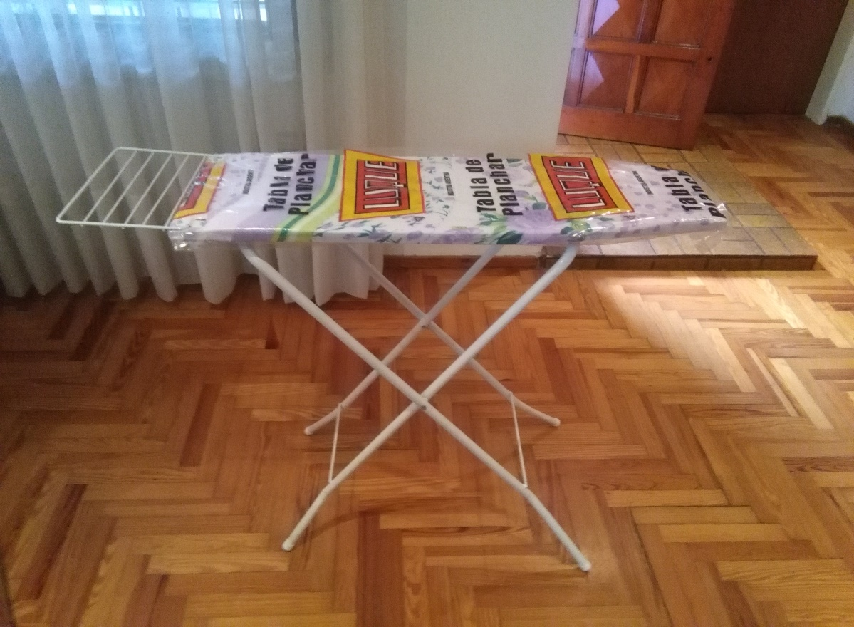

TABLA MAS LARGA
BASE DE CAÑO REFORZADO
MEJOR APOYO
POSA PLANCHA REBATIBLE
COD. | DESCRIPCION | PRECIO
TAB-15 | PENTAGONO Con Posa Plancha rebatible | 6,371.25

